Sheet1
TITLE | CODE | EN | FR | DE | PL | BG | ES | CS | DA | ET | EL | HR | IT | LV | LT | HU | MT | NL | PT | RO | SK | SL | FI | SV | PICTURE | SOURCE
 |  | ENGLISH | FRENCH | GERMAN | POLISH | BULGARIAN | SPANISH | CZECH | DANISH | ESTONIAN | GREEK | CROATIAN | ITALIAN | LATVIAN | LITUANIAN | HUNGARIAN | MALTESE | DUTCH | PORTUGUESE | ROMANIAN | SLOVAK | SLOVENIAN | FINNISH | SWEDISH
 |  | CLARIFICATIONS OF TERMINOLOGY | PRÉCISIONS TERMINOLOGIQUES | ERLÄUTERUNGEN ZUR TERMINOLOGIE | WYJAŚNIENIA DOTYCZĄCE TERMINOLOGII | ПОЯСНЕНИЯ НА ТЕРМИНОЛОГИЯТА | ACLARACIONES TERMINOLÓGICAS | VYSVĚTLIVKY K TERMINOLOGII | TERMINOLOGI | MÕISTETE SELGITUSED | ΔΙΕΥΚΡΙΝΙΣΕΙΣ ΟΡΟΛΟΓΙΑΣ | OBJAŠNJENJE POJMOVA | CHIARIMENTI TERMINOLOGICI | TERMINOLOĢIJAS SKAIDROJUMI | TERMINŲ PAAIŠKINIMAI | A FOGALOMMEGHATÁROZÁSOKRA VONATKOZÓ PONTOSÍTÁSOK | KJARIFIKI TAT-TERMINOLOĠIJA | TOELICHTING OP DE TERMINOLOGIE | Esclarecimentos sobre a terminologia | CLARIFICĂRI TERMINOLOGICE | Objasnenia terminológie | TERMINOLOŠKA POJASNILA | TERMINOLOGIAN SELITYKSET | FÖRTYDLIGANDEN AV TERMINOLOGIN
 |  | 1. GEOGRAPHICAL NOTES | 1. COUVERTURE GÉOGRAPHIQUE | 1. GEOGRAFISCHE ANMERKUNGEN | 1. UWAGI GEOGRAFICZNE | 1. ГЕОГРАФСКО ПОКРИТИЕ | 1. NOTAS GEOGRÁFICAS | 1. POZNÁMKY K ZEMĚPISNÉ OBLASTI PŮSOBNOSTI | 1. GEOGRAFISKE PRÆCISERINGER | 1. GEOGRAAFILISED MÄRKUSED | 1. ΓΕΩΓΡΑΦΙΚΗ ΚΑΛΥΨΗ | 1. ZEMLJOPISNE NAPOMENE | 1. PRECISAZIONI GEOGRAFICHE | 1. ĢEOGRĀFISKĀS PIEZĪMES | 1. GEOGRAFINĖS PASTABOS | 1. FÖLDRAJZI MEGJEGYZÉSEK | 1. NOTI ĠEOGRAFIĊI | 1. GEOGRAFISCHE OPMERKINGEN | 1. NOTAS GEOGRÁFICAS | 1. OBSERVAȚII GEOGRAFICE | 1. ZEMEPISNÉ VYSVETLIVKY | 1. GEOGRAFSKE OPOMBE | 1. MAANTIETEELLISET HUOMAUTUKSET | 1. GEOGRAFISKA ANMÄRKNINGAR
 |  | For statistical reporting purposes only, the following geographical definitions apply: | Les définitions géographiques suivantes s’appliquent uniquement aux fins de déclaration statistique: | Lediglich für statistische Berichtszwecke gelten die folgenden geografischen Definitionen: | Poniższe definicje geograficzne mają zastosowanie jedynie do celów sprawozdawczości statystycznej: | Само за статистически цели се прилагат следните географски определения: | A efectos únicamente de notificación estadística, se aplican las siguientes definiciones geográficas: | Následující zeměpisné definice se použijí pouze pro účely statistického výkaznictví: | Til brug for den statistiske indberetning anvendes nedenstående geografiske definitioner: | Ainult statistilise aruandluse puhul kohaldatakse järgmisi geograafilisi määratlusi. | Οι ακόλουθοι γεωγραφικοί ορισμοί ισχύουν μόνο για την παροχή στατιστικών στοιχείων: | Sljedeće zemljopisne definicije primjenjuju se samo za potrebe statističkog izvješćivanja: | A fini esclusivamente statistici si utilizzano le seguenti delimitazioni geografiche: | Tikai statistikas datu ziņošanas nolūkā piemēro šādas ģeogrāfiskās definīcijas: | Toliau nurodytos geografinės apibrėžtys taikomos tik teikiant statistinius duomenis: | Kizárólag statisztikai jelentési célra a következő földrajzi meghatározások alkalmazandók: | Għal finijiet biss tar-rappurtar statistiku, japplikaw id-definizzjonijiet ġeografiċi li ġejjin: | Uitsluitend voor de statistische rapportage gelden de volgende geografische definities: | Apenas para efeitos de comunicação estatística, são aplicáveis as seguintes definições geográficas: | Exclusiv în scopul raportării statistice, se aplică următoarele definiții geografice: | Len na účely štatistického vykazovania sa uplatňuje nasledujúce zemepisné vymedzenie: | Naslednje geografske opredelitve se uporabljajo samo za namene statističnega poročanja: | Seuraavia maantieteellisiä määritelmiä sovelletaan ainoastaan tilastotietojen ilmoittamista varten. | Följande geografiska definitioner ska tillämpas uteslutande för statistisk rapportering.
 |  | — | Australia excludes its external territories, | — | l’Australie n’englobe pas ses territoires d’outre-mer, | — | Australien: ohne überseeische Gebiete, | — | Australia nie obejmuje terytoriów zewnętrznych, | — | Австралия не включва нейните външни територии; | — | Australia no incluye sus territorios exteriores. | — | Austrálie nezahrnuje vnější území Austrálie, | — | Australien omfatter ikke de eksterne territorier | — | Austraalia ei hõlma ülemereterritooriume. | — | η Αυστραλία νοείται χωρίς τα υπερπόντια εδάφη της, | — | Australija: bez prekomorskih područja, | — | l’Australia non comprende i territori esterni; | — | Austrālija bez ārējām teritorijām, | — | Australija, išskyrus užjūrio teritorijas, | — | Ausztrália nem foglalja magában a tengerentúli területeit, | — | l-Awstralja teskludi t-territorji esterni tagħha, | — | Australië omvat niet de overzeese gebieden; | — | A Austrália exclui os territórios ultramarinos. | — | Australia nu include teritoriile sale externe; | — | Austrália nezahŕňa jej zámorské územia, | — | Avstralija: brez čezmorskih ozemelj, | — | Australia ilman merentakaisia alueita. | — | Australien omfattar inte dess externa territorier.
 |  | — | Denmark excludes the Faeroe Islands and Greenland, | — | le Danemark n’englobe ni les îles Féroé, ni le Groenland, | — | Dänemark: ohne die Färöer und Grönland, | — | Dania nie obejmuje Wysp Owczych i Grenlandii, | — | Дания не включва Фарьорските острови и Гренландия; | — | Dinamarca no incluye las Islas Feroe ni Groenlandia. | — | Dánsko nezahrnuje Faerské ostrovy a Grónsko, | — | Danmark omfatter ikke Færøerne og Grønland | — | Taani ei hõlma Fääri saari ega Gröönimaad. | — | η Δανία νοείται χωρίς τις Φερόες Νήσους και τη Γροιλανδία, | — | Danska: bez Farskih Otoka i Grenlanda, | — | la Danimarca non comprende le isole Fær Øer e la Groenlandia; | — | Dānija bez Fēru Salām un Grenlandes, | — | Danija, išskyrus Farerų salas ir Grenlandiją, | — | Dánia nem foglalja magában a Feröer-szigeteket és Grönlandot, | — | id-Danimarka teskludi l-Gżejjer Faroe u Greenland, | — | Denemarken omvat niet de Faeröer en Groenland; | — | A Dinamarca exclui as ilhas Faroé e a Gronelândia. | — | Danemarca nu include Insulele Feroe și Groenlanda; | — | Dánsko nezahŕňa Faerské ostrovy a Grónsko, | — | Danska: brez Ferskih otokov in Grenlandije, | — | Tanska ilman Färsaaria ja Grönlantia. | — | Danmark omfattar inte Färöarna och Grönland.
 |  |  |  |  |  |  |  |  |  |  |  |  |  |  |  |  |  |  |  |  |  | — | Francija: z Monakom in francoskimi čezmorskimi departmaji Gvadelup, Martinik, Gvajana, Reunion in Mayotte, | — | Ranskaan sisältyvät Monaco sekä Ranskan merentakaiset departementit Guadeloupe, Martinique, Guayana, Réunion ja Mayotte. | — | Frankrike omfattar Monaco samt de franska utomeuropeiska departementen Guadeloupe, Martinique, Guyana, Réunion och Mayotte.
 |  |  |  |  |  |  |  |  |  |  |  |  |  |  |  |  |  |  |  |  |  | — | Italija: s San Marinom in Vatikanom (Svetim sedežem), | — | Italiaan sisältyvät San Marino ja Vatikaani (Pyhä istuin). | — | Italien omfattar San Marino och Vatikanstaten (Heliga stolen).
 |  |  |  |  |  |  |  |  |  |  |  |  |  |  |  |  |  |  |  |  |  | — | Japonska: z Okinavo, | — | Japaniin sisältyy Okinawa. | — | Japan omfattar Okinawa.
 |  |  |  |  |  |  |  |  |  |  |  |  |  |  |  |  |  |  |  |  |  | — | Portugalska: z Azori in Madeiro, | — | Portugaliin sisältyvät Azorit ja Madeira. | — | Portugal omfattar Azorerna och Madeira.
 |  |  |  |  |  |  |  |  |  |  |  |  |  |  |  |  |  |  |  |  |  | — | Španija: s Kanarskimi otoki, Balearskimi otoki, Ceuto in Melillo, | — | Espanjaan sisältyvät Kanariansaaret, Baleaarit sekä Ceuta ja Melilla. | — | Spanien omfattar Kanarieöarna, Balearerna och Ceuta och Melilla.
 |  |  |  |  |  |  |  |  |  |  |  |  |  |  |  |  |  |  |  |  |  | — | Švica: brez Lihtenštajna, | — | Sveitsiin ei sisälly Liechtenstein. | — | Schweiz omfattar inte Liechtenstein.
 |  |  |  |  |  |  |  |  |  |  |  |  |  |  |  |  |  |  |  |  |  | — | Združene države: s 50 državami, Zveznim okrožjem Kolumbija, Ameriškimi Deviškimi otoki, Portorikom in Guamom. | — | Yhdysvaltoihin sisältyvät sen 50 osavaltiota, District of Columbia, Yhdysvaltojen Neitsytsaaret, Puerto Rico ja Guam. | — | Förenta staterna omfattar de 50 delstaterna, District of Columbia, Amerikanska Jungfruöarna, Puerto Rico och Guam.
 |  |  |  |  |  |  |  |  |  |  |  |  |  |  |  |  |  |  |  |  |  | 2. AGREGATI | 2. AGGREGAATIT | 2. AGGREGAT
 |  |  |  |  |  |  |  |  |  |  |  |  |  |  |  |  |  |  |  |  | Výrobcovia elektriny a tepla sa zatrieďujú podľa účelu výroby: | Proizvajalci električne energije in toplote so razporejeni glede na namen proizvodnje: | Sähkön ja lämmön tuottajat luokitellaan tuotantotarkoituksen mukaisesti: | El- och värmeproducenter klassificeras enligt produktionens syfte:
 |  |  |  |  |  |  |  |  |  |  |  |  |  |  |  |  |  |  |  |  | — | výrobcovia s hlavnou činnosťou sú výrobcovia v súkromnom alebo verejnom vlastníctve, ktorí vyrábajú elektrickú energiu a/alebo teplo na predaj tretím stranám v rámci svojej hlavnej činnosti, | — | proizvajalci po glavni dejavnosti so zasebna in javna podjetja, katerih glavna dejavnost je proizvodnja električne energije in/ali toplote za prodajo tretjim osebam, | — | päätoimiset tuottajat (”main activity producers”) ovat joko yksityisessä tai julkisessa omistuksessa ja tuottavat päätoimintanaan sähköä ja/tai lämpöä myytäväksi kolmansille osapuolille. | — | Huvudverksamhetsproducenter: privat eller offentligt ägda producenter som producerar el och/eller värme för försäljning till tredje man som huvudsaklig verksamhet.
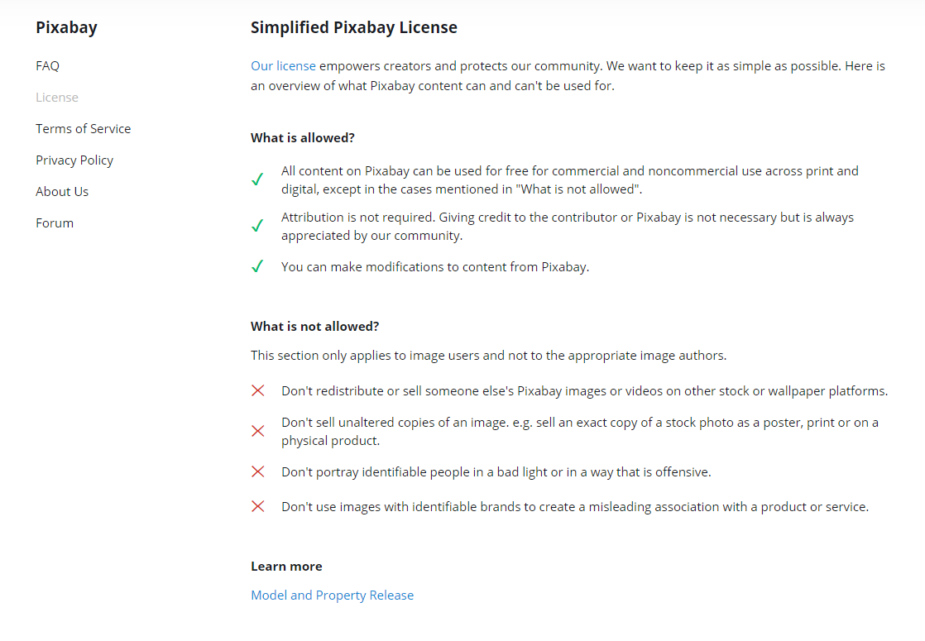
 |  |  |  |  |  |  |  |  |  |  |  |  |  |  |  |  |  |  |  |  | — | závodní výrobcovia sú výrobcovia v súkromnom alebo verejnom vlastníctve, ktorí vyrábajú elektrinu a/alebo teplo úplne alebo čiastočne na vlastné použitie v rámci činnosti, ktorá podporuje ich hlavnú činnosť. | — | samoproizvajalci so zasebna in javna podjetja, ki proizvajajo električno energijo in/ali toploto, ki je v celoti ali deloma namenjena lastni rabi za podporo svoji glavni dejavnosti. | — | omaan käyttöön tuottajat (”autoproducers”) ovat joko yksityisessä tai julkisessa omistuksessa olevia tuottajia ja tuottavat sähköä ja/tai lämpöä kokonaan tai osittain omaan käyttöön niiden päätoimintaa tukevana toimintana. | — | Egenproducenter: privat eller offentligt ägda producenter som producerar el och/eller värme helt eller delvis för eget bruk som biverksamhet.
 |  |  |  |  |  |  |  |  |  |  |  |  |  |  |  |  |  |  |  |  | Poznámka: | Komisia môže v súlade s regulačným postupom s kontrolou uvedeným v článku 11 ods. 2 ďalej objasniť terminológiu tým, že po nadobudnutí účinnosti zrevidovanej klasifikácie NACE (1) doplní príslušné odkazy. | Opomba: | Komisija lahko po začetku veljavnosti spremenjene klasifikacije NACE (1) v skladu z regulativnim postopkom s pregledom iz člena 11(2) nadalje pojasni terminologijo in doda ustrezne oznake NACE. | Huomautus: | Komissio voi edelleen selventää terminologiaa lisäämällä tarvittavia NACE-viitteitä (1) 11 artiklan 2 kohdassa tarkoitettua valvonnan käsittävää sääntelymenettelyä noudattaen sen jälkeen, kun NACE-luokituksen tarkistus on tullut voimaan. | Anm.: | Kommissionen kan förtydliga terminologin genom att lägga till relevanta hänvisningar till Nace (1) i enlighet med det föreskrivande förfarande med kontroll som avses i artikel 11.2 efter det att en revision av Nace har trätt i kraft.
 |  |  |  |  |  |  |  |  |  |  |  |  |  |  |  |  |  |  |  |  | 2.1. Dodávka | 2.1 Oskrba | 2.1. Hankinta | 2.1 Tillförsel
 |  |  |  |  |  |  |  |  |  |  |  |  |  |  |  |  |  |  |  |  | 2.1.1. Výroba/domáca výroba | 2.1.1 Proizvodnja/domača proizvodnja | 2.1.1. Tuotanto / Kotimainen tuotanto | 2.1.1 Produktion/Inhemsk produktion
 |  |  |  |  |  |  |  |  |  |  |  |  |  |  |  |  |  |  |  |  | Množstvo palív vyťažených alebo vyprodukovaných sa vypočíta po všetkých úkonoch, ktoré odstraňujú neaktívnu hmotu. Výroba zahŕňa množstvo, ktoré výrobca spotrebuje počas výrobného procesu (napríklad na vykurovanie alebo prevádzku zariadení a pomocných zariadení), ako aj dodávky ostatným výrobcom energie na transformáciu alebo iné použitie. | Količine pridobljenih ali proizvedenih goriv so izračunane po postopku, s katerim se odstranjujejo neaktivne snovi. Proizvodnja vključuje količine, ki jih je proizvajalec porabil med proizvodnim postopkom (npr. za ogrevanje ali delovanje opreme in pomožnih naprav), in količine za druge proizvajalce energije za pretvorbo ali druge potrebe. | Kotimaisten polttoaineiden kaivuu- tai tuotantomäärät lasketaan inertin aineen mahdollisen poiston jälkeen. Tuotantoon sisältyvät energiamäärät, jotka tuottaja on käyttänyt tuotantoprosessin aikana (esimerkiksi lämmitykseen tai koneiden ja laitteiden käyttövoimaksi) sekä tehdyt toimitukset muille energiantuottajille muuntamista tai muuta käyttöä varten. | Mängden bränsle som utvinns eller produceras beräknas efter eventuella processer som avlägsnar inert material. Produktion inbegriper de mängder som förbrukas av producenten under produktionsprocessen (t.ex. för uppvärmning eller drift av maskiner och utrustning) samt leveranser till andra energiproducenter för omvandling eller annan användning. | 7 | © pixabay <br> anita_starzycka
 |  |  |  |  |  |  |  |  |  |  |  |  |  |  |  |  |  |  |  |  | „Domáca výroba“ je výroba zo zdrojov na príslušnom území – na vnútroštátnom území vykazujúcej krajiny. | Domača proizvodnja se nanaša na proizvodnjo iz virov znotraj določenega ozemlja – nacionalnega ozemlja države poročanja. | ’Kotimaisella energiantuotannolla’ tarkoitetaan tuotantoa tietyn alueen eli ilmoittavan maan kansallisen alueen luonnonvaroista. | ”Inhemsk produktion” avser produktion från resurser belägna i ett särskilt territorium – det rapporterande landets territorium.
 |  |  |  |  |  |  |  |  |  |  |  |  |  |  |  |  |  |  |  |  | 2.1.2. Regenerované produkty | 2.1.2 Pridelani proizvodi | 2.1.2. Talteen otetut tuotteet | 2.1.2 Tillvaratagna produkter
 |  |  |  |  |  |  |  |  |  |  |  |  |  |  |  |  |  |  |  |  | Vzťahuje sa len na čierne uhlie. Kaly a hlušinové haldy vyťažené v baniach. | Velja samo za črni premog. Blato in skrilavec, pridelana v rudnikih. | Sovelletaan ainoastaan kivihiileen. Kaivosten talteen otetut lietteet ja jäteliuskeet. | Gäller endast stenkol. Suspensioner och material från avfallshögar som tillvaratas av gruvor. | 1 | © unsplash <br> Joey Harris
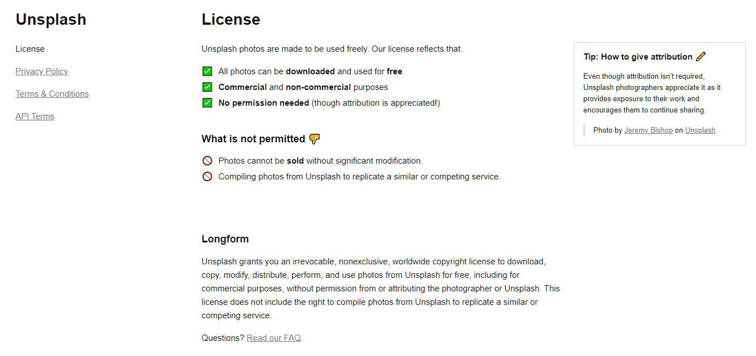
 |  |  |  |  |  |  |  |  |  |  |  |  |  |  |  |  |  |  |  |  | 2.1.3. Vstupy z ostatných zdrojov | 2.1.3 Količine, prejete iz drugih virov | 2.1.3. Saanti muista lähteistä | 2.1.3 Tillförsel från andra källor
 |  |  |  |  |  |  |  |  |  |  |  |  |  |  |  |  |  |  |  |  | Množstvo palív, ktorých výroba je zahrnutá v iných výkazoch o palivách, ktoré sú však zmiešané s inými palivami a spotrebúvajú sa ako zmes. Ďalšie podrobnosti o tejto zložke sa poskytujú ako: | Količine goriv, katerih proizvodnja je vključena v druga poročanja o gorivih ter ki so primešana drugim gorivom in se uporabijo kot mešanica. Dodatne podrobnosti o tej sestavini je treba predložiti kot: | Polttoainemäärät, joiden tuotannon kattaa muu polttoaineraportointi mutta jotka sekoitetaan muuhun polttoaineeseen ja käytetään seoksena. Lisätietoja tästä osasta on toimitettava seuraavasti: | Mängden bränsle vars produktion omfattas av annan bränsleredovisning, men som blandats med andra bränslen och förbrukas som blandning. Närmare uppgifter om denna komponent ska ges om:
 |  |  |  |  |  |  |  |  |  |  |  |  |  |  |  |  |  |  |  |  | — | vstupy z ostatných zdrojov: uhlie | — | Količine, prejete iz drugih virov: premog | — | Saanti muista lähteistä: Kivihiilestä | — | Tillförsel från andra källor: Kol
 |  |  |  |  |  |  |  |  |  |  |  |  |  |  |  |  |  |  |  |  | — | vstupy z ostatných zdrojov: ropa a ropné výrobky | — | Količine, prejete iz drugih virov: nafta in naftni derivati | — | Saanti muista lähteistä: Öljystä ja öljytuotteista | — | Tillförsel från andra källor: Olje- och petroleumprodukter
 |  |  |  |  |  |  |  |  |  |  |  |  |  |  |  |  |  |  |  |  | — | vstupy z ostatných zdrojov: zemný plyn | — | Količine, prejete iz drugih virov: zemeljski plin | — | Saanti muista lähteistä: Maakaasusta | — | Tillförsel från andra källor: Naturgas
 |  |  |  |  |  |  |  |  |  |  |  |  |  |  |  |  |  |  |  |  | — | vstupy z ostatných zdrojov: obnoviteľné zdroje. | — | Količine, prejete iz drugih virov: obnovljivi viri energije | — | Saanti muista lähteistä: Uusiutuvasta energiasta | — | Tillförsel från andra källor: Förnybara bränslen
 |  |  |  |  |  |  |  |  |  |  |  |  |  |  |  |  |  |  |  |  | 2.1.4 Dovoz/vývoz | 2.1.4 Uvoz/izvoz | 2.1.4. Tuonti/Vienti | 2.1.4 Import/Export
 |  |  |  |  |  |  |  |  |  |  |  |  |  |  |  |  |  |  |  |  | Ak nie je uvedené inak, „dovoz“ sa vzťahuje na krajinu pôvodu (krajina, v ktorej sa energetický produkt vyprodukoval) na použitie v krajine a „vývoz“ sa vzťahuje na krajinu konečnej spotreby vyprodukovaného energetického produktu. Množstvo sa považuje za dovezené alebo vyvezené, keď prekročilo politické hranice krajiny, bez ohľadu na to, či prebehlo colné konanie. | Če ni drugače določeno, se uvoz nanaša na izvorno državo (državo, v kateri je bil energent proizveden) za uporabo v tej državi in ‚izvoz‘ na končno državo porabe proizvedenega energenta. Za količine se šteje, da so uvožene ali izvožene, ko prečkajo politične meje države, in sicer ne glede na to, ali so bile carinjene ali ne. | Jollei toisin ilmoiteta, ”tuonnilla” tarkoitetaan tuontia todellisesta alkuperämaasta (maasta, jossa energiatuote tuotettiin) tarkasteltavassa maassa tapahtuvaa käyttöä varten ja ”viennillä” määrämaata, jossa tuotettu energiatuote kulutetaan. Energiamäärät katsotaan tuonniksi tai vienniksi, kun ne ovat ylittäneet maan poliittiset rajat, riippumatta siitä, onko tulliselvitys tehty. | Om inte annat anges menas med import det faktiska ursprunget (det land där energiprodukten producerades) för användning i landet och med export det slutliga landet där den producerade energiprodukten förbrukas. Mängder anses vara importerade eller exporterade när de har passerat landets politiska gränser, oavsett om tullklarering har ägt rum eller inte. | 5 | © pixabay <br> Gaz_Chapp
 |  |  |  |  |  |  |  |  |  |  |  |  |  |  |  |  |  |  |  |  | Ak nie je uvedené inak, „dovoz“ sa vzťahuje na krajinu pôvodu (krajina, v ktorej sa energetický produkt vyprodukoval) na použitie v krajine a „vývoz“ sa vzťahuje na krajinu konečnej spotreby vyprodukovaného energetického produktu. Množstvo sa považuje za dovezené alebo vyvezené, keď prekročilo politické hranice krajiny, bez ohľadu na to, či prebehlo colné konanie. | Če ni drugače določeno, se uvoz nanaša na izvorno državo (državo, v kateri je bil energent proizveden) za uporabo v tej državi in ‚izvoz‘ na končno državo porabe proizvedenega energenta. Za količine se šteje, da so uvožene ali izvožene, ko prečkajo politične meje države, in sicer ne glede na to, ali so bile carinjene ali ne. | Jollei toisin ilmoiteta, ”tuonnilla” tarkoitetaan tuontia todellisesta alkuperämaasta (maasta, jossa energiatuote tuotettiin) tarkasteltavassa maassa tapahtuvaa käyttöä varten ja ”viennillä” määrämaata, jossa tuotettu energiatuote kulutetaan. Energiamäärät katsotaan tuonniksi tai vienniksi, kun ne ovat ylittäneet maan poliittiset rajat, riippumatta siitä, onko tulliselvitys tehty. | Om inte annat anges menas med import det faktiska ursprunget (det land där energiprodukten producerades) för användning i landet och med export det slutliga landet där den producerade energiprodukten förbrukas. Mängder anses vara importerade eller exporterade när de har passerat landets politiska gränser, oavsett om tullklarering har ägt rum eller inte. | 5 | © pixabay <br> Gaz_Chapp
 |  |  |  |  |  |  |  |  |  |  |  |  |  |  |  |  |  |  |  |  | Ak nemožno určiť pôvod ani destináciu, môže sa použiť kategória „nešpecifikované/ostatné“. | Kadar se ne da določiti kraja izvora ali kraja namembnosti, se lahko uporabi kategorija ‚Drugo‘. | Jos alkuperä- tai määrämaata ei voida ilmoittaa, voidaan käyttää arvoa ”Määrittelemätön/Muu”. | Om ursprung eller bestämmelseort inte är kända, kan ”Uppgift saknas/Annan” användas.
 |  |  |  |  |  |  |  |  |  |  |  |  |  |  |  |  |  |  |  |  | 2.1.5. Medzinárodné námorné zásobníky | 2.1.5 Mednarodna pomorska skladišča | 2.1.5. Kansainvälisen meriliikenteen polttoaineet | 2.1.5 Internationell bunkring
 |  |  |  |  |  |  |  |  |  |  |  |  |  |  |  |  |  |  |  |  | Množstvo palív dodávaných lodiam všetkých vlajok, ktoré sa používajú pri medzinárodných plavbách. Medzinárodné plavby sa môžu uskutočňovať na mori, vo vnútrozemských jazerách a vodných tokoch a v pobrežných vodách. Nezahŕňa sa: | Količine goriv, nabavljenih za ladje vseh zastav v mednarodni plovbi. Mednarodna plovba lahko poteka po morju, celinskih jezerih in vodnih poteh ter obalnih vodah. Ni zajeto: | Polttoainemäärät, jotka on toimitettu kansainvälisessä meriliikenteessä kaikkien lippujen alla purjehtiville aluksille. Kansainvälistä vesiliikennettä voi olla merellä, sisävesillä sekä rannikkovesillä. Kohtaan eivät sisälly seuraavat: | Bränslemängder som levereras till skepp under vilken flagg som helst och som bedriver internationell sjöfart. Internationell sjöfart kan ske till havs, på sjöar och inre vattenvägar eller i kustnära vatten. Följande ingår inte: | 5 | © pixabay <br> Gaz_Chapp
 |  |  |  |  |  |  |  |  |  |  |  |  |  |  |  |  |  |  |  |  | — | spotreba v prípade lodí používaných pri vnútroštátnych plavbách; pri rozlišovaní medzi vnútroštátnou a medzinárodnou plavbou je rozhodujúci prístav vyplávania alebo priplávania, a nie vlajka alebo štát registrácie lode, | — | poraba ladij v notranji plovbi; razlika med notranjo in mednarodno plovbo se določa glede na pristanišče odhoda in pristanišče prihoda in ne glede na zastavo ali državo, ki ji ladja pripada, | — | kotimaan vesiliikenteessä olevien alusten kulutus; jaottelu kotimaiseen ja kansainväliseen olisi tehtävä lähtö- ja määräsataman perusteella eikä siis aluksen lipun tai kansallisuuden mukaan; | — | Fartygs förbrukning i inhemsk sjöfart. Uppdelningen mellan inhemsk och internationell sjöfart ska göras efter avgångshamn och ankomsthamn, inte efter fartygets flagg eller nationalitet.
 |  |  |  |  |  |  |  |  |  |  |  |  |  |  |  |  |  |  |  |  | — | spotreba rybárskych plavidiel, | — | poraba ribiških plovil, | — | kalastusalusten kulutus; | — | Fiskefartygs förbrukning.
 |  |  |  |  |  |  |  |  |  |  |  |  |  |  |  |  |  |  |  |  | — | spotreba vojenských síl. | — | poraba vojaških sil. | — | asevoimien kulutus. | — | Militära styrkors förbrukning.
 |  |  |  |  |  |  |  |  |  |  |  |  |  |  |  |  |  |  |  |  | 2.1.6. Zmena stavu zásob | 2.1.6 Spremembe zalog | 2.1.6. Varastomuutokset | 2.1.6 Lagerförändringar
 |  |  |  |  |  |  |  |  |  |  |  |  |  |  |  |  |  |  |  |  | Rozdiel medzi počiatočným stavom zásob a konečným stavom zásob uskladnených na území daného štátu. Ak nie je uvedené inak, budovanie zásob sa označuje záporným číslom a čerpanie zásob kladným číslom. | Razlika med začetno in končno ravnjo zalog na nacionalnem ozemlju. Če ni drugače določeno, se povečanje zalog vpiše z negativnim predznakom, zmanjšanje zalog pa s pozitivnim predznakom. | Alkuvaraston ja loppuvaraston ero kansallisella alueella olevissa varastoissa. Jollei toisin mainita, varastojen kasvu osoitetaan negatiivisena lukuna ja varastojen pienentyminen positiivisena lukuna. | Differensen mellan ingående och utgående lagernivå för lager belägna på det nationella territoriet. Om inte annat anges redovisas lageruppbyggnad som ett negativt tal, medan lagerminskning redovisas som ett positivt tal. | 25 | © pixabay <br> PublicDomainPictures
 |  |  |  |  |  |  |  |  |  |  |  |  |  |  |  |  |  |  |  |  | 2.1.7. Počiatočné a konečné celkové zásoby na vnútroštátnom území | 2.1.7 Začetna in končna raven zalog skupaj na nacionalnem ozemlju | 2.1.7. Kokonaisalkuvarasto ja -loppuvarasto kansallisella alueella | 2.1.7 Ingående och utgående lager totalt på det nationella territoriet
 |  |  |  |  |  |  |  |  |  |  |  |  |  |  |  |  |  |  |  |  | Všetky zásoby na vnútroštátnom území vrátane zásob, ktoré skladujú vlády, hlavní spotrebitelia alebo skladovateľské organizácie, zásoby uskladnené na palube prichádzajúcich oceánskych lodí, zásoby v bezcolných pásmach a zásoby pre ostatné strany, či už v rámci bilaterálnej vládnej dohody, alebo bez nej. Začiatok a koniec sa vzťahuje na prvý a posledný deň vykazovaného obdobia. Zásoby zahŕňajú zásoby uskladnené vo všetkých druhoch špeciálnych skladovacích zariadení buď na povrchu, alebo pod zemou. | Vse zaloge na nacionalnem ozemlju, vključno z vladnimi zalogami, zalogami glavnih porabnikov ali organizacij, ki skladiščijo zaloge, zaloge na krovu plovil, ki vstopajo na ozemlje, zaloge na območjih pod carinskim nadzorom in zaloge za tretje osebe, v okviru dvostranskih vladnih sporazumov ali ne. Začetna in končna raven se nanašata na prvi oziroma zadnji dan obdobja poročanja. Zaloge vključujejo zaloge, skladiščene v posebnih nadzemnih ali podzemnih skladiščnih prostorih. | Kaikki kansallisella alueella olevat varastot, myös valtion, suurimpien kuluttajien tai varastointiorganisaatioiden hallussa olevat varastot, saapuvissa valtamerialuksissa olevat varastot, tullivapailla alueilla olevat varastot sekä muita varten säilytettävät varastot riippumatta siitä, kuuluvatko ne hallitusten kahdenvälisten sopimusten piiriin. Alku- ja loppuvarastolla tarkoitetaan tilannetta raportointijakson ensimmäisenä ja viimeisenä päivänä. Varastoon sisältyvät kaikentyyppisissä joko maan pinnalla tai maan alla sijaitsevissa varastointitiloissa olevat varastot. | Alla lager på nationellt territorium, inklusive lager som tillhör staten, storförbrukare eller lagerorganisationer, lager ombord på inkommande havsgående fartyg, lager som hålls i tullager och lager som hålls för annans räkning, även enligt bilaterala avtal mellan regeringar. Med ingående och utgående avses rapporteringsperiodens första respektive sista dag. Lager omfattar lager i alla slags särskilda anläggningar, såväl ovan som under jord.
...

